Project
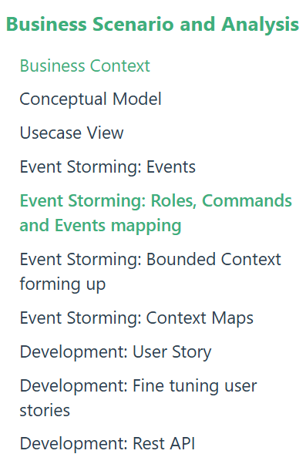
Thành phần của project | Tasks | Khôi | Tuấn | Nghĩa | Lộc | Tình trạng | Deadline | Link+Tài liệu:
Giai đoạn 1 | Viết business context |  |  |  | x | Done | 25/09/2025 | File word phương pháp luận
 | Vẽ conceptual model |  |  | x |  | Done |  | Draw.io cho các bảng vẽ
 | Vẽ Usecase view | x |  |  |  | Done |  | https://drive.google.com/file/d/1jdxEUloCJZv_z-3s29o4aVMjXKe3lI3f/view?usp=sharing
 | Xác định các sự kiện |  |  | x |  | Done |  | Business Scenario and Analysis | Coolstore Microservices
 | Xác định ranh giới chức năng cho nội dung các sự kiện |  | x |  |  | Done |  | Architecture Design view
 | Kết nối bản đồ nội dung các sự kiện (nhóm chức năng) |  | x |  |  | Done |  | Notion
 | Viết user story |  | x |  |  | Done |  | Tách backend frontend theo chức năng
 | Thiết kế giao diện | x |  | x |  | Done |  | Link powerpoint
 | Liệt kê các chức năng + phi chức năng (theo giao diện thiết kế) | x |  |  |  | Done
 | Vẽ theo thiết kế activity diagram | x |  |  | x | Done
Giai đoạn 2 | Rã source (việc thô cần mỗi người thử làm để up lên repo github) |  |  |  | x | done | 27/09/2025
 | viết master plan (SCRUM theo phương pháp luận rút ra đc) |  |  |  | x | done | 30/09/2025 | Master plan.docx
Rã src (chưa tính CI/CD) | quy trình 1 (Book + Cart) |  |  |  | x | done |  | Link github nhóm
 | quy trình 2 (Book + Cart)
 | quy trình 3 (User + Authentication) | x |  |  | x | done
 | quy trình 4 (User + Authentication)
 | quy trình 5 (Comment + Inventory + Dashboard) |  |  |  | x | done
 | quy trình 6 (Comment + Inventory + Dashboard)
 | quy trình 7 (Notification + Payment + Order) |  |  |  | x | done
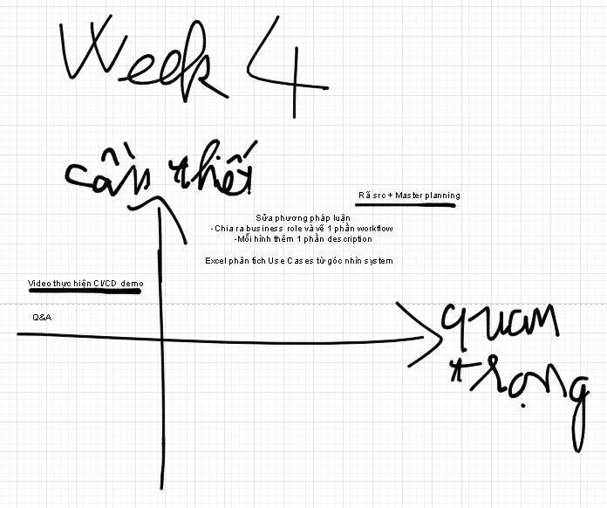
 | quy trình 8 (Notification + Payment + Order)
Bổ sung tài liệu để bắt đầu thực hiện demo (tất cả viết bằng tiếng Việt trước) | Business context (chương 2.1 cuốn phương pháp luận) | x |  |  |  | done | 7/10/2025 17:00:00 PM | Phần dự án cuối khoá: Mẫu báo cáo công tý kết đoàn, HSURVEY (nhấn vào đây để vào word chính
 | Thiết kế kiến trúc phần mềm (đặc tả phần mềm) (chương 2.2 trong phương pháp luận) |  |  | x |  | done | 7/10/2025 17:00:00 PM | Phần dự án cuối khóa : Software architecture document
 | Excel viết đặc tả use case đứng trên góc nhìn system | x |  |  |  | done | 7/10/2025 - 17:00:00 PM | Software Requirement Specification trong chương 2 gg classroom. (nhấn vô đây là link excel)
 | Viết test plan từ src và các phân tích thiết kế (tham khảo thêm trong bài giảng) |  |  |  |  | done |  | Phần dự án cuối khóa + tập trung ở chương 3,4: ibm_test_template, fsoft_test_templates là những phần xem để tham khảo thêm
 | Test plan review check list + workflow test |  |  |  |  | done |  | Tập trung phần dự án cuối khóa + chương 3,4: ibm_test_template, fsoft_test_templates là những phần xem để tham khảo thêm
Giai đoạn 1 tạm | Viết test case review (lập một check list những test case phân tích được từ test plan) |  |  |  |  | done
 | Đặc tả chi tiết các test case (test case function và test case |  |  |  |  | done
 | Quay video minh họa
Scrum 12/10 | Phân tích ghi âm |  |  |  |  | done |  | Link ghi âm yêu cầu từ thầy cho doc và src (sẽ có phân tích chi tiết từng nơi)
Tuẩn 8: Test Design cho tuần 12 nộp demo chính thức | Người dùng tìm kiếm sản phẩm (3 trang) | x | x | x |  | done
 | Chọn lựa mua hàng (giỏ hàng) (1 trang) | x | x | x | x | done
 | Quản lý đơn hàng (2 trang) |  |  |  |  | done
 | Đăng nhập và phân quyền (1 trang) | x | x | x | x | done
Tuần 8: Hoành thiện chương 2, và chương 3 word | Chương 2.2: Vẽ thiết kế phần mềm theo mô hình C4 | x |  |  |  |  |  | Mẫu thực hiện thiết kế theo component
 | Chương 3: viết theo fsoft template (lấy 2.1 về sau và phần 1 của link international kids) |  | x |  |  |  |  | Test case review check list (sinh ra song song với test case)
 | Chương 3: trước 2.1 thì lấy ở international kids |  |  | x |  |  |  | ABC test plan (lấy từ phần 2 trở đi)
 | Dùng Gen AI để sinh Test Review song song với các giai đoạn Test plan--> Test Design-->Test cases | x | x |  |  |  |  | international kids
 | Chương 4: Đi vào cụ thể từng test plan có chi tiết như thế nào | x |  | x |  |  |  | Test design template
 | Chương 4: Áp dụng phương pháp, bao hàm trường hợp như thế nào. | x |  | x |  |  |  | Test design workflow
 | Thiết kế test design workflow | x |  | x |  |  |  | Sinh test case trong từ workflow
 | Sinh ra test case từ các test design workflow | x |  | x |  |  |  | Link test design từ test case sinh ra được từ workflow
 | Sinh test report từ các test case | x |  | x |  |  |  | File excel làm test case template
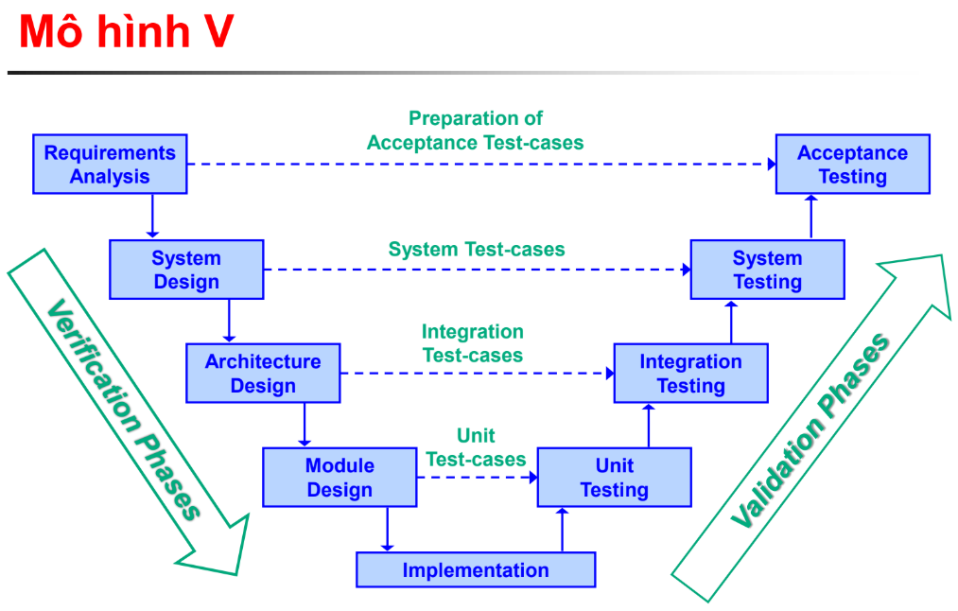
 | Tổng hợp test case review | x |  | x |  |  |  | Test case review

 | Diễn giải đồ án nên dựa trên mô hình phát triển lý tưởng: Mô hình V, rồi phân tích từ phần phát triển quy trình để phù hợp với với Agile (tách ra), sau đó thực hiện quán chiếu các phương pháp theo từng kiểu test. (diễn giải theo kiểu cái phiễu, từ trừu tượng nhỏ dần xuống trọng vật lý, ko cần đến chi tiết)--> Cần chỉnh sửa lại | x |  | x

TUẦN CUỐI
 | Thống kê module trong excel (lưu ý sau mỗi module trong 1 component, sinh ra các trường cần lưu trữ, đây là nguồn gốc của việc sinh từng bảng, đến cuối sẽ rút ra ERD chung) |  |  | x | x | done |  | Module Design view
 |  |  |  |  |  | done |  | Architecture Design view
 | Thống kê Test requirement design theo từ user stories (phần user story + business context (làm trong file excel Test_requirement_design) |  | x |  |  | Done |  | Test design template
 | Thống kê Test design workflow sinh ra theo mẫu các focus UC và SRD trong Architecture Design View (làm trong file excel Test-design) |  | x |  |  | Done |  | Architecture Design view
 |  |  |  |  |  |  |  | Test_design.xlsx
 | Viết thêm chương 3 test strategy thực hiện loại test, kiểm thử người dùng chấp nhận, (xem thêm trong Test plan.pdf) | x |  |  |  | Done
 | Viết thêm chương 2.1 mô tả kiến trúc hệ thống: Thêm user-stories với mỗi chức năng trong mục chạy quy trình Agile, suy ra sơ đồ sự kiện, suy ra model nhỏ trong conceptual model, từng activity diagram, uc diagram |  |  |  |  | Done
 | Thêm activity diagram vào architecture_design_view |  |  |  | x | done
 | Thêm công nghệ áp dụng, các công nghệ xây dựng mô hình và thực hiện ci/cd trong phần 2.1.4 |  |  |  | x
 | Điền loại phần 2.2: chia theo các heading như sau (hình sơ đồ component lớn nhất)--> chia thành frontend và backend 2.2.1 là backend component, 2.2.2 là frontend component, mỗi phần đó patse vào |  |  | x | x | done
 | Viết phần 4.2, điền đầy đủ các hàm đã phần tích được trong Module_Design_view và điền các thông tin tương ứng vào bảng đang thực hiện. | x |  | x |  |  |  | Sinh test case từ UC
 | Trình bày kĩ thuật kiểm thử ứng với mỗi loại hộp |  |  |  | x
 | Làm excel tổng kết các bộ test (test summary) |  |  |  | x
 | Test summary (dùng mail thường để dùng excel cho tiện) |  | x |  |  |  |  | Test_Case_BE.xlsx
 |  |  |  |  |  |  |  | Kiểm thử hộp trắng
 | ERD sau module design có vấn đề --> trước mắt bỏ hết vào word và pp nộp rồi tính đến việc chỉnh sửa sau |  |  |  |  |  |  | Test_Case_FE.xlsx
 | Thêm vào test case involved (mapping dưới từ test case sinh ra được ở dưới có liên quan đến đoạn test design nào)
 | Thêm chi tiết workflow sinh ra từ UC nào
 | Thêm chi tiết test case ánh xạ liên quan đến test design work flow nào
 | Thêm Test review checklist, genAI ra cho mỗi file test design, lấy tải trước cách ghi theo template bên kia , mỗi sheet là 1 review check list cho 1 file test design-->
 |  |  |  |  |  |  |  | Test_Case_Review_CheckList.xlsx
 | Thêm phần viết chi tiết sinh genAI
 | Thêm chi tiết hình ảnh vào forcus UC (UC diagram và Activity diagram)
 | Viết đầy đủ word (xem lỗi, v.v,..)
 | Chạy demo code thành công phối hợp với phần viết word ở trên để hoàn chỉnh phần viết cách dùng genAI sinh bộ test trong src (test phần nhỏ thôi nhưng mà phủ đủ system test, integration test, unit test), bàn bạc chỉnh sửa lại loại kiểm thử để xác định rõ các thứ cần trình bày ngày mai

 | Test case chia ra: test case FE, test case BE, thêm sheet test data
 | Phân biệt manual test và automation test.
 | Vẽ thêm luồng dữ liệu mô tả chi tiết dữ liệu truyền vào trong test design
 | mapping các test case lên test design
 | trong phần chương 5 bắt đầu viết hướng dẫn sử dụng (tương đương với system test cuối cùng)
 | test review checklist
 | thêm uc diagram, activity diagram vào phân tích kiến trúc hệ thống
 | test đủ các phạm trù test cho web application (8 loại thực hành, đúng theo quy trình)
 | Viết manual test cho một người dùng khác hiểu được từ đó có thể viết thành hướng dẫn sử dụng người dùng, automation test cho người lập trình khác có thể dễ dàng truy cập và thử nghiệm sử dụng kiểm thử hơn, cập nhật lại bộ test case của hệ thống
 | Mapping test case trong test design

